Hoja1
ANÁLISIS DE REQUERIMIENTOS |  | 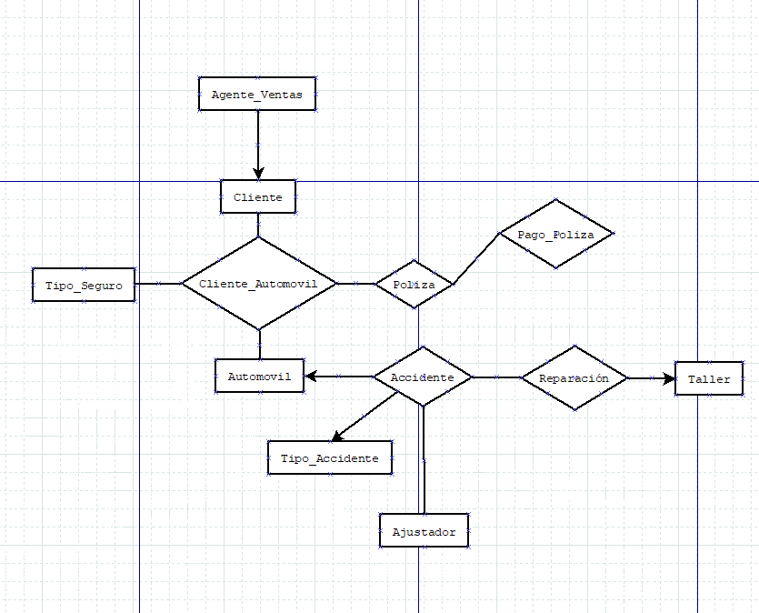 DIAGRAMA ENTIDAD - RELACIÓN |  |  |  |  |  |  |  |  | ESQUEMAS
Entidades
CLIENTE |  |  |  |  |  |  |  |  |  |  | CLIENTE |  |  |  |  |  |  |  | AGENTE_VENTAS |  |  |  |  |  |  |  | AJUSTADOR |  |  |  |  |  |  | TALLER
 |  |  |  |  |  |  |  |  |  |  | NOMBRE_CAMPO | TIPO DE DATO | LONGITUD | PERMITE NULL | REGLA DE INTEGRIDAD | VALOR DEFAULT | LLAVE PRIMARIA |  | NOMBRE_CAMPO | TIPO DE DATO | LONGITUD | PERMITE NULL | REGLA DE INTEGRIDAD | VALOR DEFAULT | LLAVE PRIMARIA |  | NOMBRE_CAMPO | TIPO DE DATO | LONGITUD | PERMITE NULL | REGLA DE INTEGRIDAD | VALOR DEFAULT | LLAVE PRIMARIA | NOMBRE_CAMPO | TIPO DE DATO | LONGITUD | PERMITE NULL | REGLA DE INTEGRIDAD | VALOR DEFAULT | LLAVE PRIMARIA
AUTOMOVIL |  |  |  |  |  |  |  |  |  |  | IDCliente | NUMBER | 1000 | NO | if ID <=1000 |  | SI |  | IDAgenteVentas | NUMBER | 20 | NO | if IDAgenteVentas<=20 |  | SI |  | IDAjustador | NUMBER | 20 | NO | if IDAjustador<=20 |  | SI | IDTaller | NUMBER | 20 | NO | if IDTaller<=20 |  | SI
 |  |  |  |  |  |  |  |  |  |  | NombreCliente | VARCHAR | 100 | SI | if NombreClientez<=100 |  | NO |  | NombreAgente | VARCHAR | 25 | NO | if NombreAgtente<=25 |  | NO |  | NombreAjustador | VARCHAR | 25 | NO | if NombreAjustador<=25 |  | NO | NombreTaller | VARCHAR | 25 | SI | if NombreTaller<=25 |  | NO
AGENTE_VENTAS |  |  |  |  |  |  |  |  |  |  |  |  |  |  |  |  |  |  | ApellidoPAgente | VARCHAR | 25 | SI | if ApellidoPAgente<=25 |  | NO |  | APajustador | VARCHAR | 25 | SI | if APajustador<=25 |  | NO
 |  |  |  |  |  |  |  |  |  |  |  |  |  |  |  |  |  |  | ApellidoMAgente | VARCHAR | 25 | SI | if Apellido MAgente<=25 |  | NO |  | AMajustador | VARCHAR | 25 | SI | if AMajustador<=25 |  | NO
TIPO_SEGURO |  |  |  |  |  |  |  |  |  |  |  |  |  |  | LONGITUD |  |  |  |  |  |  |  | LONGITUD |  |  |  |  |  |  |  | LONGITUD |  |  |  |  |  |  | LONGITUD

AJUSTADOR
 |  |  |  |  |  |  |  |  |  |  | AUTOMOVIL |  |  |  |  |  |  |  | TIPO_SEGURO |  |  |  |  |  |  |  | TIPO_ACCIDENTE
TIPO_ACCIDENTE |  |  |  |  |  |  |  |  |  |  | NOMBRE_CAMPO | TIPO DE DATO | LONGITUD | PERMITE NULL | REGLA DE INTEGRIDAD | VALOR DEFAULT | LLAVE PRIMARIA |  | NOMBRE_CAMPO | TIPO DE DATO | LONGITUD | PERMITE NULL | REGLA DE INTEGRIDAD | VALOR DEFAULT | LLAVE PRIMARIA |  | NOMBRE_CAMPO | TIPO DE DATO | LONGITUD | PERMITE NULL | REGLA DE INTEGRIDAD | VALOR DEFAULT | LLAVE PRIMARIA
 |  |  |  |  |  |  |  |  |  |  | Matricula | NUMBER | 10 | NO | if Matricula<=10(digitos) |  | SI |  | IDSeguro | NUMBER | 5 | NO | if IDSeguro<=5 |  | SI |  | IDAccidente | NUMBER | 20 | NO | if IDAccidenter<=20 |  | SI
TALLER |  |  |  |  |  |  |  |  |  |  | Modelo | VARCHAR | 25 | NO | if Modelo<=25(digitos) |  | NO |  | DescripcionSeguro | VARCHAR | 25 | NO | if DescripcionSeguro<=25 |  | NO |  | DescripcionAccidente | VARCHAR | 50 | SI | if DescripcionAccidente<=25 |  | NO
 |  |  |  |  |  |  |  |  |  |  | Año | NUMBER | 7 | NO | if Año<=7(digitos) |  | NO
 |  |  |  |  |  |  |  |  |  |  | Kilometraje | NUMBER | 300000 | SI | if Kilometraje<=300000(digitos) |  | NO
Procesos
CLIENTE_AUTOMOVIL (CLIENTE, AUTOMOVIL) |  |  |  |  |  |  |  |  |  |  |  |  |  |  | LONGITUD |  |  |  |  |  |  |  | LONGITUD |  |  |  |  |  |  |  | LONGITUD

POLIZA (CLIENTE_AUTOMOVIL, AGENTE_VENTAS, TIPO_SEGURO)

ACCIDENTE (POLIZA, AJUSTADOR, TIPO_ACCIDENTE) |  |  |  |  |  |  |  |  |  |  | CLIENTE_AUTOMOVIL |  |  |  |  |  | POLIZA |  |  |  |  |  | ACCIDENTE |  |  |  |  |  | REPARACIÓN
 |  |  |  |  |  |  |  |  |  |  | NOMBRE_RELACION | TABLA ORIGEN | CAMPO ORIGEN | TABLA DESTINO | CAMPO DESTINO |  | NOMBRE_RELACION | TABLA ORIGEN | CAMPO ORIGEN | TABLA DESTINO | CAMPO DESTINO |  | NOMBRE_RELACION | TABLA ORIGEN | CAMPO ORIGEN | TABLA DESTINO | CAMPO DESTINO |  | NOMBRE_RELACION | TABLA ORIGEN | CAMPO ORIGEN | TABLA DESTINO | CAMPO DESTINO
REPARACIÓN (ACCIDENTE, TALLER) |  |  |  |  |  |  |  |  |  |  | AutomovilDCliente | Cliente | IDCliente | Automovil | Matricula |  | Polizas | Cliente_Automovil | AutomovilIDCliente | Poliza | Poliza |  | Accidentes | Poliza | Polizas | Ajustador | IDAjustador |  | Reparaciones | Accidente | Accidentes | Taller | IDTaller

PAGO_POLIZA (POLIZA)

 |  |  |  |  |  |  |  |  |  |  |  | PAGO_POLIZA
MODELO RELACIONAL |  |  |  |  |  |  |  |  |  |  |  | NOMBRE_RELACION | TABLA ORIGEN | CAMPO ORIGEN | TABLA DESTINO | CAMPO DESTINO

Cliente |  |  |  | Automovil |  |  |  |  | Tipo_Seguroo |  |  | PagarPoliza | Poliza | Poliza | Pago_Poliza | Pago_Poliza
IDCliente | NombreCliente |  |  | Matricula | Modelo | Año | Kilometraje |  | IDSeguro | Descripcion

Agente Ventas |  |  |  | Ajustador |  |  |  |  | Tipo_Accidente
IDAgenteVentas | NombreAgente | ApellidoPAgente | ApellidoMAgente | IDAjustador | NombreAjustador | APPajustador | APMajustador |  | IDAccidente | DescripcionAccidente

Taller |  |  |  | Accidente
IDTaller | NombreTaller |  |  | IDCliente | Matricula | IDSeguro | TipoAccidente | DescripcionAccidente

